9028
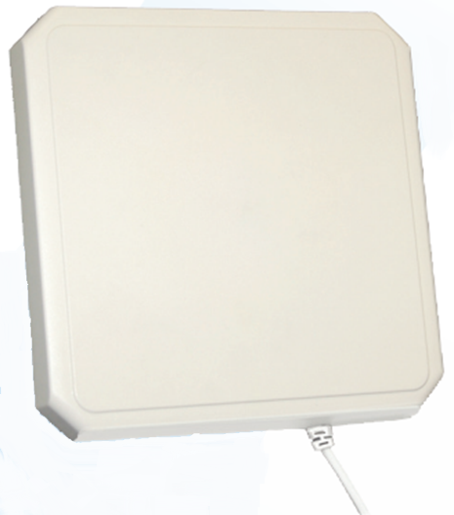
规格参数
天线型号 | S9028PLC/S9028PCR
频率范围 | 902 - 928MHZ
增益 | 9dBic
驻波比 | 1.3：1
波瓣宽度 | 70°
前后比 | 20dB
极化方向 | 圆极化
最大输入功率 | 10W
输入阻抗 | 50 Ohms
重量 | 1KG
尺寸 | 260*260*34(mm)
天线连接头 | N型头
天线罩 | 高强度PC
固定方式 | 螺栓
工作温度 | -25℃ 到 +70℃
防护等级 | IP54

